7-ENCARGOS SOCIAIS
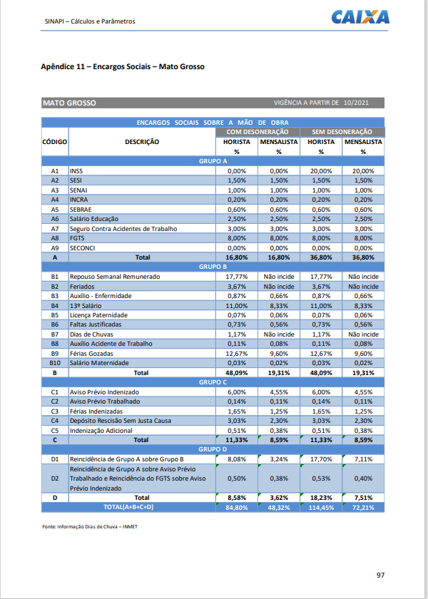

ANA PAULA SILVA BOTELHO
ENGENHEIRA CIVIL
CREA-MT 50821

